Sheet1
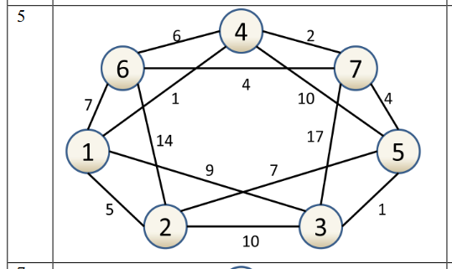
Алгоритм Прима
Алгоритм Краскала
 |  | 1 | 2 | 3 | 4 | 5 | 6 | 7 |  |  | 1 | 2 | 3 | 4 | 5 | 6 | 7
Матриця суміжності | 1 | 0 | 1 | 1 | 1 | 0 | 1 | 0 | Матриця довжин | 1 | 0 | 5 | 9 | 1 | ∞ | 7 | ∞
 | 2 | 1 | 0 | 1 | 0 | 1 | 1 | 0 |  | 2 | 5 | 0 | 10 | ∞ | 7 | 14 | ∞
 | 3 | 1 | 1 | 0 | 0 | 1 | 0 | 1 |  | 3 | 9 | 10 | 0 | ∞ | 1 | ∞ | 17
 | 4 | 1 | 0 | 0 | 0 | 1 | 1 | 1 |  | 4 | 1 | ∞ | ∞ | 0 | 10 | 6 | 2
 | 5 | 0 | 1 | 1 | 1 | 0 | 0 | 1 |  | 5 | ∞ | 7 | 1 | 10 | 0 | ∞ | 4
 | 6 | 1 | 1 | 0 | 1 | 0 | 0 | 1 |  | 6 | 7 | 14 | ∞ | 6 | ∞ | 0 | 4
 | 7 | 0 | 0 | 1 | 1 | 1 | 1 | 0 |  | 7 | ∞ | ∞ | 17 | 2 | 4 | 4 | 0

